【様式1】
様式1 | 人を対象とする研究のチェックリスト |  | Rev.2.2.9 (2023.05.29)
 |  |  |  |  | <-- | 様式1では、下記フローチャートの回答を通じて、記入すべき様式を確認していただきます。
提案の名称と代表研究責任者 |  |  |  |  | <-- | 様式1は、代表研究責任者が回答してください。
提案の名称 |  |  |  |  | <-- | 提案課題名、又は、提案研究開発課題名を記入してください。
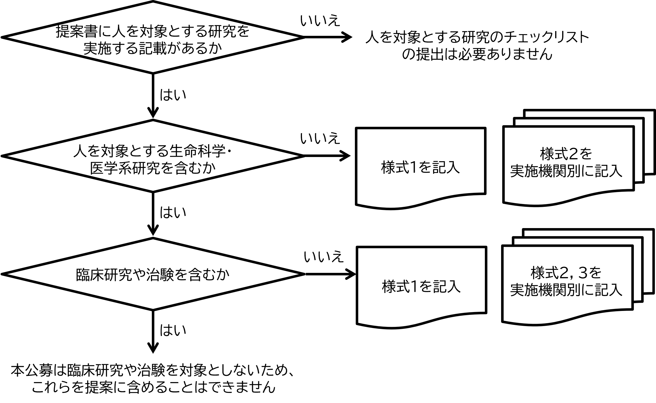
代表研究責任者 | 所属・役職
 | 氏名

1. 人を対象とする研究を含むか |  |  |  | 該当
（参考）人を対象とする研究の例 人由来の試料(血液、体液、組織、細胞、排泄物及び抽出された DNA 等及び個人に関する情報を含む)を用いた研究、研究対象者に何らかの課題を行わせ、その時の行動（反応時間、身体運動、発話、等）、生理指標（心拍数、筋電、発汗、呼吸数、体温、等）、脳活動（fMRI、MEG、EEGデータ）、人体断層画像（MRI、CTデータ）、等を計測・評価する研究、アンケート調査研究、等

2. 人を対象とする生命科学・医学系研究を含むか |  | 「該当」か「非該当」を選択 → |  | 未選択
（参考）人を対象とする生命科学・医学系研究とは 人を対象として、次のア又はイを目的として実施される活動をいう。 ア 次の①、②、③又は④を通じて、国民の健康の保持増進又は患者の傷病からの回復若しくは生活の質の向上に資する知識を得ること。 ① 傷病の成因(健康に関する様々な事象の頻度及び分布並びにそれらに影響を与える要因を含む。)の理解 ② 病態の理解 ③ 傷病の予防方法の改善又は有効性の検証 ④ 医療における診断方法及び治療方法の改善又は有効性の検証 イ 人由来の試料・情報を用いて、ヒトゲノム及び遺伝子の構造又は機能並びに遺伝子の変異又は発現に関する知識を得ること。 「人を対象とする生命科学・医学系研究に関する倫理指針」（令和3年文部科学省・厚生労働省・経済産業省告示第一号。以下「指針」という。）より |  |  |  |  | <-- | 試料・情報のうち、次に掲げるもののみを用いる研究は、人を対象とする生命科学・医学系研究には非該当と回答してください。 ① 既に学術的な価値が定まり、研究用として広く利用され、かつ、一般に入手可能な試料・情報 ② 個人に関する情報に該当しない既存の情報 ③ 既に作成されている匿名加工情報

3. まず上の2．を回答してください。下の4.も回答してください

必要なアクション | 様式1の回答を完了してください |  |  |  | <-- | 様式1～3は一つのエクセルファイルにまとめて提出してください。 様式2,3のシートは、必要数分をコピーして作成してください。

4. 臨床研究や治験を含むか |  | 「該当」か「非該当」を選択 → |  | 未選択 | <-- | 本公募は臨床研究および治験を対象としません。
（参考） 臨床研究、治験とは 臨床研究法や医薬品、医療機器等の品質、有効性及び安全性の確保等に関する法律に基づく手続きが必要な研究を指す。具体的には、 臨床研究： 医療における疾病の予防方法、診断方法及び治療方法の改善、疾病病原および病態の理解並びに患者の生活の質の向上を目的として実施される医学系研究であって、人を対象とするもの。 治験： 臨床試験のうち、医薬品や医療機器の製造（輸入）承認申請を目的に行われるもの。
－

